工作表1






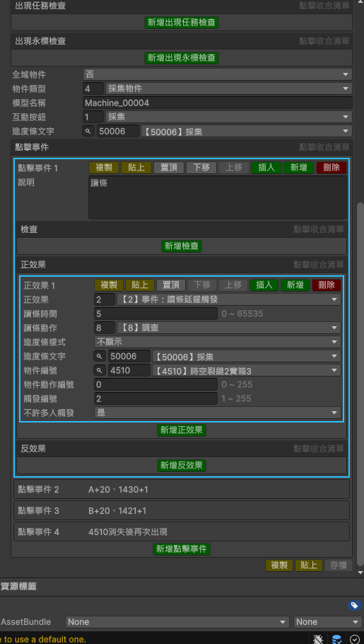


X=
Y=
Z=

X=51.87
Y=11.99
Z=176.97
12
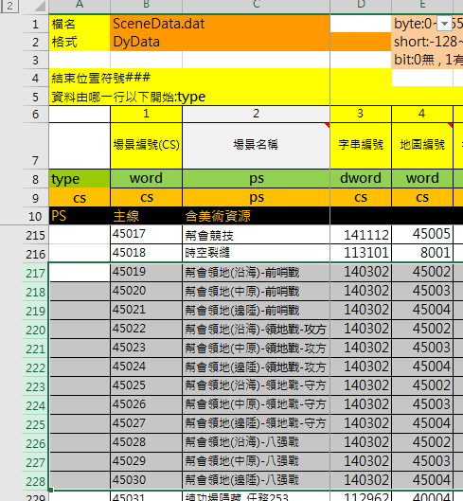

X=187.64
Y=15.21
Z=93.97
X=126.47
Y=12.87
Z=80.31

X=78.52
Y=9.90
Z=49.96
X=31.31
Y=10.72
Z=16.14
X=65.80
Y=9.90
Z=43.12

X=126.51
Y=12.87
Z=76.76

X=33.31
Y=10.72
Z=15.14
X=178.55
Y=10.38
Z=31.03
X=126.57
Y=12.87
Z=69.41
傳點傳出來

X=165.21
Y=10.11
Z=29.59
X=41.37
Y=10.72
Z=12.55

工作表2
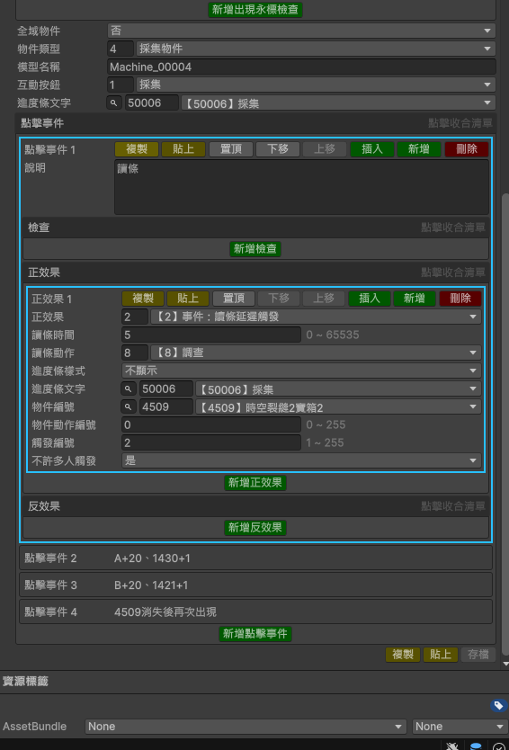
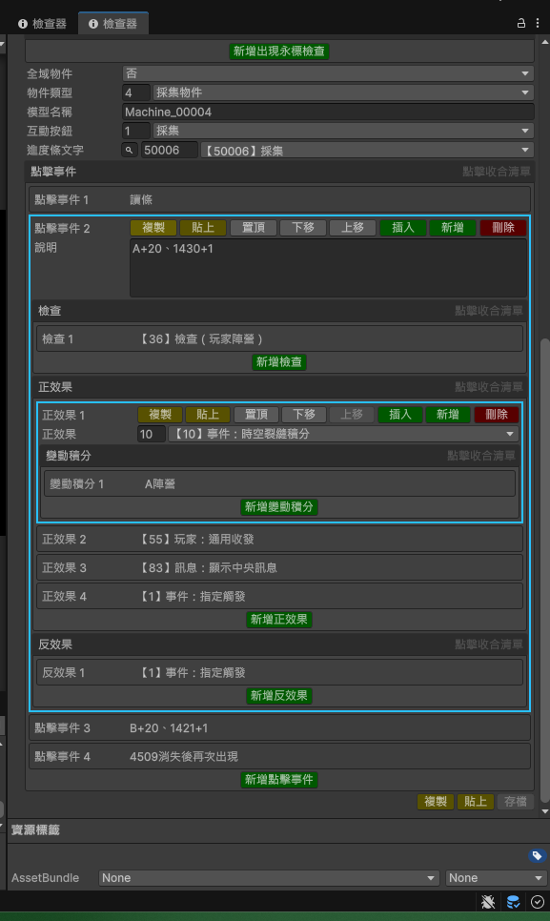
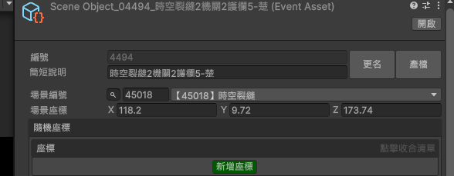

工作表4
